Sheet1
川南妇女儿童医院建设项目-栏杆不锈钢立柱、铝合金扶手 市场调查供应商报价表
序号 | 材料名称 | 规格型号、技术要求 | 单位 | 计划数量 | 品牌 | 单价（元） | 总价（元） | 备注
货到现场支付70%货款
1 | 不锈钢栏杆立柱 （不含爪件） | 材质：304不锈钢 规格：1050*80*8 | 支 | 380 |  |  | 0.00 | 位置：1-4楼扶梯
2 | 转印木纹铝合金扶手 | 厚度2mm 1.产品质量应符合国家相关规范要求。 2.燃烧性能等级：A级。 3.避免表面有参差、刮花、腐蚀、变形等现象。 4.安装后表面平整，不能有明显的起伏、凹坑。 | m | 1660.76 |  |  | 0.00 | 位置：1-4楼扶梯 裙楼扶手
3 | 不锈钢栏杆立柱（单槽） | 材质：304不锈钢 规格：1200*50*34*8 立柱左右两边焊接竖槽， 竖槽规格：8*34*50 | 支 | 383 |  |  | 0.00 | 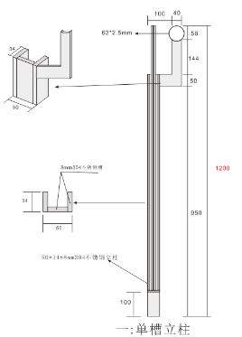 位置：拉压楼梯6楼到16楼阳台
4 | 不锈钢栏杆U型槽 | 材质：304不锈钢 规格：6*50*34*1000 | 支 | 576 |  |  | 0.00 | 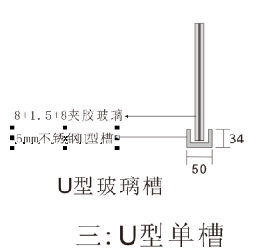 位置：拉压楼梯6楼到16楼阳台
5 | 不锈钢栏杆立柱（双槽） | 材质：304不锈钢 规格：1200*50*60*8 立柱左右两边焊接竖槽， 竖槽规格：8*50*60 | 支 | 383 |  |  | 0.00 | 